Verklaring profiel P
Verklaring codering profielen P-klasse

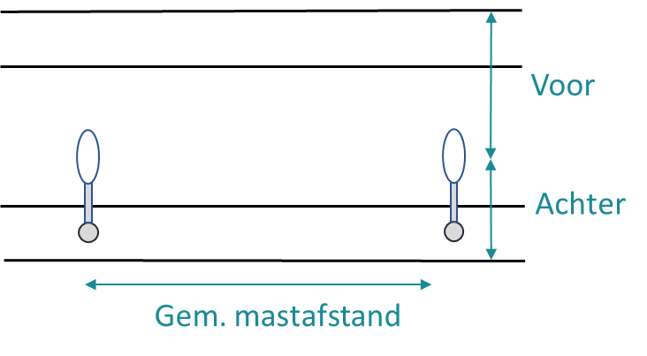

 | P-gebied

Verklaring profiel M
Verklaring codering profielen M/P-klasse

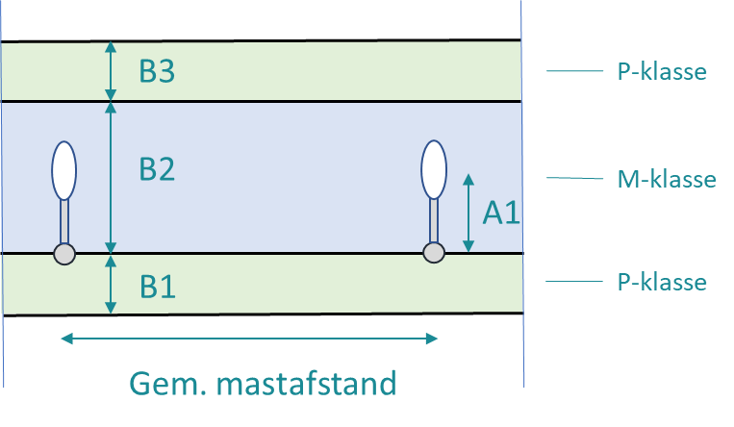

 | B2 heeft 2 rijbanen

